Overloading
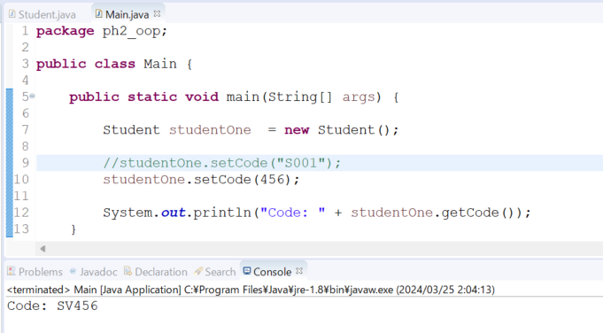
java_training
 | src
 |  | ph1_basic
 |  | ph2_oop
 |  |  | Main.java | → | edit
 |  |  | Student.java | → | edit
 |  |  | Teacher.java

Overloading method trong Java là một tính năng cho phép định nghĩa nhiều phương thức có cùng tên trong một lớp,
 | nhưng khác nhau về số lượng tham số, kiểu dữ liệu của các tham số hoặc cả hai. Khi gọi một phương thức,
 | trình biên dịch sẽ phân biệt chúng dựa trên số lượng và kiểu dữ liệu của các đối số được truyền vào.

Điểm chính của overloading method là có thể sử dụng cùng một tên phương thức cho các hoạt động tương tự nhưng với
 | đối số hoặc kiểu dữ liệu khác nhau. Điều này làm cho mã của dễ đọc hơn và tạo ra các phương thức có chức năng
 | tương tự nhưng phù hợp với các đối số khác nhau.

java_training\src\ph2_oop\Student.java
package ph2_oop;

import java.util.Calendar;

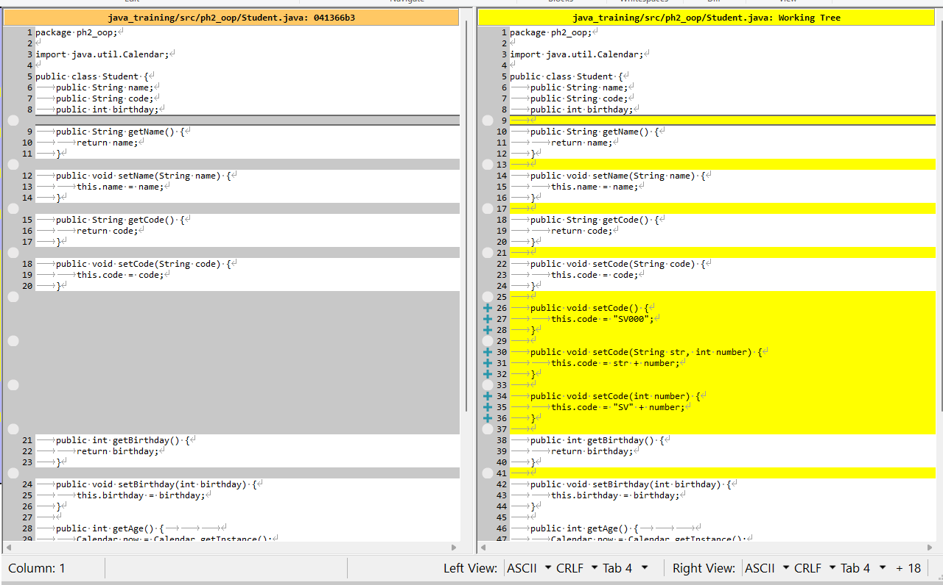
public class Student {
public String name;
public String code;
public int birthday;

public String getName() {
return name;
}

public void setName(String name) {
this.name = name;
}

public String getCode() {
return code;
}

public void setCode(String code) {
this.code = code;
}

public void setCode() {
this.code = "SV000";
}

public void setCode(String str, int number) {
this.code = str + number;
}

public void setCode(int number) {
this.code = "SV" + number;
}

public int getBirthday() {
return birthday;
}

public void setBirthday(int birthday) {
this.birthday = birthday;
}

public int getAge() {
Calendar now = Calendar.getInstance();
return now.get(Calendar.YEAR) - this.getBirthday();
}

// Show Student Info
public void showInfo() {
System.out.println("Student Info: ");
System.out.println("Name \t\t:" + this.getName());
System.out.println("Code \t\t:" + this.getCode());
System.out.println("Birthday \t:" + this.getBirthday());
System.out.println("Age \t\t:" + this.getAge());
}
}

java_training\src\ph2_oop\Main.java
package ph2_oop;

public class Main {

public static void main(String[] args) {

Student studentOne = new Student();

//studentOne.setCode("S001");
studentOne.setCode(456);

System.out.println("Code: " + studentOne.getCode());
}

// 002 Setter + Getter + Method
public static void main002(String[] args) {

Student studentOne = new Student();
Student studentTwo = new Student();

// studentOne
studentOne.setBirthday(1994);
studentOne.setName("John");
studentOne.setCode("S001");
studentOne.showInfo();

// studentTwo
studentTwo.setBirthday(1990);
studentTwo.setName("Peter");
studentTwo.setCode("S002");
studentTwo.showInfo();
}

// 001 Property
public static void main001(String[] args) {

Student studentOne = new Student();
Student studentTwo = new Student();

studentOne.birthday = 1994;
studentOne.name = "John";
studentOne.code = "S001";

studentTwo.birthday = 1990;
studentTwo.name = "Peter";
studentTwo.code = "S002";

System.out.println("Student Info: ");
System.out.println("- Name: " + studentOne.name);
System.out.println("- Code: " + studentOne.code);
System.out.println("- Birthday: " + studentOne.birthday);

System.out.println("--------------------------");

System.out.println("Student Info: ");
System.out.println("- Name: " + studentTwo.name);
System.out.println("- Code: " + studentTwo.code);
System.out.println("- Birthday: " + studentTwo.birthday);
}

}

Thực thi

